Cuchilla Monumento
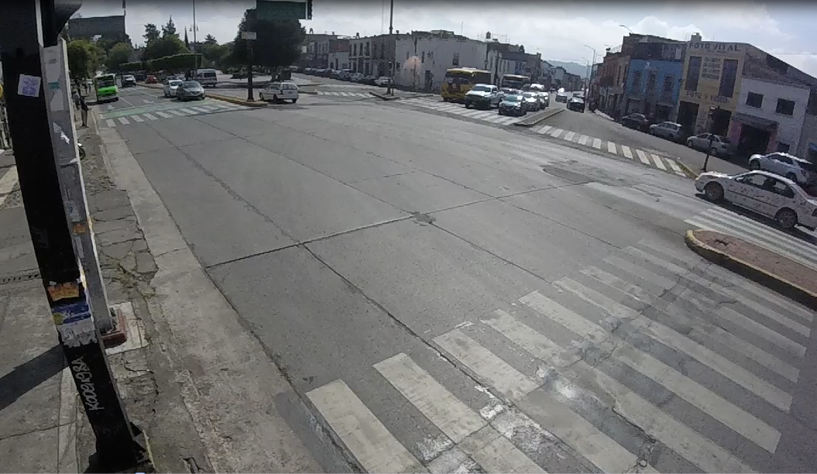
WBR
WBS
SBL
SBS
WBL

NBR

NBSL

NBS

 | Madero Pte Hacia Centro
 | Hora |  | Motocicleta | Ap | Ac | B2 | B3 | C2 | C3 | T2-S1 | T3-S2 | T3-S3 | T2-S1-R2 | SUMA | TOTAL HORA | PEATONES
NBS | 12:00:00 | 12:15:00 | 8 | 62 | 20 | 0 | 0 | 0 | 0 | 0 | 0 | 0 | 0 | 90 | 444 | 180 | 32% | 1404 | 48%
 | 12:15:00 | 12:30:00 | 15 | 85 | 23 | 1 | 0 | 0 | 0 | 0 | 0 | 0 | 0 | 124 |  | 204
 | 12:30:00 | 22:45:00 | 4 | 53 | 44 | 1 | 0 | 0 | 0 | 0 | 0 | 0 | 0 | 102 |  | 181
 | 12:45:00 | 13:00:00 | 10 | 93 | 25 | 0 | 0 | 0 | 0 | 0 | 0 | 0 | 0 | 128 |  | 189
NBSL | 12:00:00 | 12:15:00 | 17 | 81 | 31 | 4 | 0 | 0 | 0 | 0 | 0 | 0 | 0 | 133 | 581 | 195 | 41%
 | 12:15:00 | 12:30:00 | 20 | 75 | 48 | 4 | 0 | 1 | 0 | 0 | 0 | 0 | 0 | 148 |  | 206
 | 12:30:00 | 22:45:00 | 14 | 75 | 34 | 7 | 0 | 1 | 0 | 0 | 0 | 0 | 0 | 131 |  | 172
 | 12:45:00 | 13:00:00 | 22 | 95 | 47 | 5 | 0 | 0 | 0 | 0 | 0 | 0 | 0 | 169 |  | 174
NBR | 12:00:00 | 12:15:00 | 12 | 53 | 11 | 11 | 0 | 0 | 0 | 0 | 0 | 0 | 0 | 87 | 379 | 187 | 27%
 | 12:15:00 | 12:30:00 | 18 | 52 | 29 | 9 | 0 | 1 | 0 | 0 | 0 | 0 | 0 | 109 |  | 178
 | 12:30:00 | 22:45:00 | 22 | 41 | 25 | 10 | 0 | 0 | 0 | 0 | 0 | 0 | 0 | 98 |  | 192
 | 12:45:00 | 13:00:00 | 15 | 49 | 10 | 11 | 0 | 0 | 0 | 0 | 0 | 0 | 0 | 85 |  | 166
SBS | 12:00:00 | 12:15:00 | 20 | 120 | 53 | 3 | 0 | 0 | 0 | 0 | 0 | 0 | 0 | 196 | 861 | 204 | 91% | 948 | 32%
 | 12:15:00 | 12:30:00 | 19 | 121 | 57 | 4 | 0 | 0 | 0 | 0 | 0 | 0 | 0 | 201 |  | 196
 | 12:30:00 | 22:45:00 | 28 | 163 | 44 | 2 | 0 | 0 | 0 | 0 | 0 | 0 | 0 | 237 |  | 197
 | 12:45:00 | 13:00:00 | 25 | 142 | 56 | 4 | 0 | 0 | 0 | 0 | 0 | 0 | 0 | 227 |  | 178
SBL | 12:00:00 | 12:15:00 | 2 | 22 | 1 | 0 | 0 | 0 | 0 | 0 | 0 | 0 | 0 | 25 | 87 | 210 | 9%
 | 12:15:00 | 12:30:00 | 2 | 15 | 3 | 0 | 0 | 0 | 0 | 0 | 0 | 0 | 0 | 20 |  | 200
 | 12:30:00 | 22:45:00 | 6 | 13 | 4 | 0 | 0 | 0 | 0 | 0 | 0 | 0 | 0 | 23 |  | 194
 | 12:45:00 | 13:00:00 | 3 | 12 | 4 | 0 | 0 | 0 | 0 | 0 | 0 | 0 | 0 | 19 |  | 189
WBS | 12:00:00 | 12:15:00 | 8 | 38 | 14 | 15 | 0 | 0 | 0 | 0 | 0 | 0 | 0 | 75 | 287 | 198 | 49% | 589 | 20%
 | 12:15:00 | 12:30:00 | 11 | 35 | 14 | 12 | 0 | 0 | 0 | 0 | 0 | 0 | 0 | 72 |  | 178
 | 12:30:00 | 22:45:00 | 5 | 31 | 19 | 11 | 0 | 0 | 0 | 0 | 0 | 0 | 0 | 66 |  | 171
 | 12:45:00 | 13:00:00 | 14 | 32 | 15 | 13 | 0 | 0 | 0 | 0 | 0 | 0 | 0 | 74 |  | 197
WBL | 12:00:00 | 12:15:00 | 5 | 48 | 11 | 3 | 0 | 0 | 0 | 0 | 0 | 0 | 0 | 67 | 257 | 165 | 44%
 | 12:15:00 | 12:30:00 | 3 | 34 | 4 | 2 | 0 | 0 | 0 | 0 | 0 | 0 | 0 | 43 |  | 204
 | 12:30:00 | 22:45:00 | 10 | 43 | 11 | 0 | 0 | 0 | 0 | 0 | 0 | 0 | 0 | 64 |  | 202
 | 12:45:00 | 13:00:00 | 23 | 46 | 14 | 0 | 0 | 0 | 0 | 0 | 0 | 0 | 0 | 83 |  | 184
WBR | 12:00:00 | 12:15:00 | 3 | 11 | 3 | 0 | 0 | 0 | 0 | 0 | 0 | 0 | 0 | 17 | 45 | 172 | 8%
 | 12:15:00 | 12:30:00 | 0 | 3 | 2 | 0 | 0 | 0 | 0 | 0 | 0 | 0 | 0 | 5 |  | 190
 | 12:30:00 | 22:45:00 | 0 | 12 | 0 | 0 | 0 | 0 | 0 | 0 | 0 | 0 | 0 | 12 |  | 184
 | 12:45:00 | 13:00:00 | 4 | 7 | 0 | 0 | 0 | 0 | 0 | 0 | 0 | 0 | 0 | 11 |  | 203
 | Suma |  | 368 | 1762 | 676 | 132 | 0 | 3 | 0 | 0 | 0 | 0 | 0 | 2941 | 2941 | 6040
 | Porcentaje |  | 13% | 60% | 23% | 4% | 0% | 0% | 0% | 0% | 0% | 0% | 0% | 100% | 100%
 |  |  |  |  |  |  |  |  |  |  |  | Tránsito por hora |  |  | 468
 |  |  |  |  |  |  |  |  |  |  |  | Tránsito por dia |  |  | 5616

Hoja1
DE LOS MOVIMIENTOS VEHICULARES (EN TODA LA INTERSECCIÓN)
Volumen Horario de Máxima Demanda (VHMD) |  |  |  |  | VHMD= | 861
 |  |  |  |  | qmáx= | 237
VHMD= | 196+201+237+227= | 861 | vehiculos mixtos por hora |  | 12= | 12
 |  |  |  |  | FHMD= | 0.3

12-12:15 | 196
12:15-12:30 | 201
12:30-12:45 | 237
12:45-13 | 227

El flujo máximo para periodos de 15 minutos corresponde al de las 12:30-12:45= |  |  |  |  | 237 vehiculos mixtos

Por lo tanto, el factor horario de máxima demanda es:
$$FHMD=\frac{VHMD}{12∗qmáx}$$

 |  |  | FHMD= | 0.30274261603

DE LOS MOVIMIENTOS PEATONALES (TODA LA INTERSECCIÓN)

VHMD= | 210+200+194+189 | 793 | peatones por hora

El flujo máximo para periodos de 15 minutos corresponde al de las 12:00-12:15= |  |  |  |  | 207 peatones

$$FHMD=\frac{VHMD}{12∗qmáx}$$
Por lo tanto, el factor horario de máxima demanda es: |  |  |  |  | VHMD= | 793
 |  |  |  |  | qmáx= | 210
 |  |  | FHMD= | 0.31468253968 | 12= | 12
 |  |  |  |  | FHMD= | 0.31

